Kopschot
Ruimte op te vullen met euronorm bakken

8 stuks rugplaten en vakken

8 stuks rugplaten en vakken

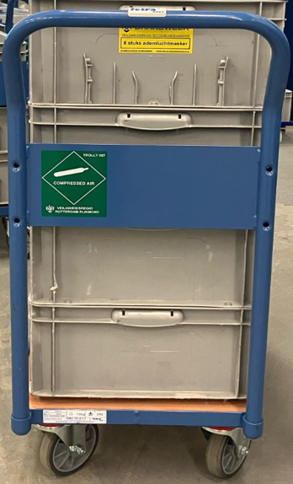 | Kar met 8 ademluchtcilinders + maskerbar 100 x 42 x 100 | 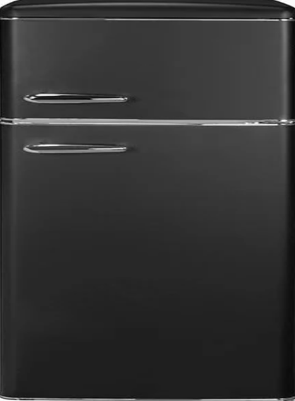 | Kar met 8 ademluchtcilinders + maskerbak 100 x 42 x 100 | Kar met 8 ademluchtcilinders + maskerbak 100 x 42 x100

Koel-vrieskast

Koel- vrieskast

Rechterzijwand
Euronormbakken Rugplaten Maskers Ademluchtkarren 100 cm diep

Loopruimte 100 cm diep

Stelling met euronorm bakken

Kast voor Koek Koffie Thee Waterkoker
enz.

Bak voor vuile spullen / incidentkleding met klepdeksel welke tevens dienst doet als werkblad. De bak moet voorzien zijn van een deur/rolluik zodat deze vanaf de buitenzijde geledigd kan worden en moet voorzien zijn van onwaterings moegelijkheid i.v.m. natte spullen

klepdeksel / werkblad
Klepkast met stroomvoorziening t.b.v. meters /kledingscanner
werk/ onderbouw verlichting

